상품제안서
대지형 미니 컬러 점착메모지 5P | 상품코드: S41744

 |  |  |  |  |  |  | 02-713-8555 | www.synergygift.co.kr
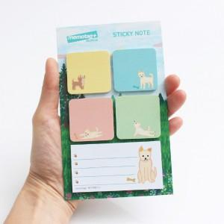 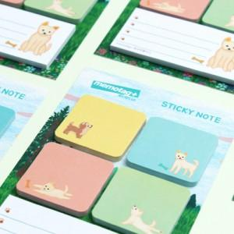 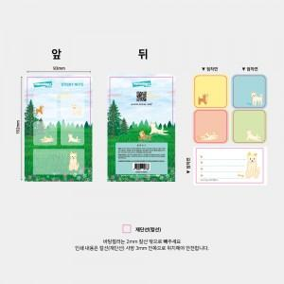

【상세/제작정보】

【인쇄/포장옵션】 | 표지+내지 칼라 / OPP(비닐)

【공급단가】 | 수량 | 1,000~ | 3,000~ | 5,000~ | 10,000~ | 20,000~
*VAT별도 | 단가 | 1,290원 | 1,180원 | 1,110원 | 1,090원 | 1,070원

【상품 URL】 | https://www.synergygift.co.kr:443/src/goods_detail.php?gdno=41744

